2021_04_data
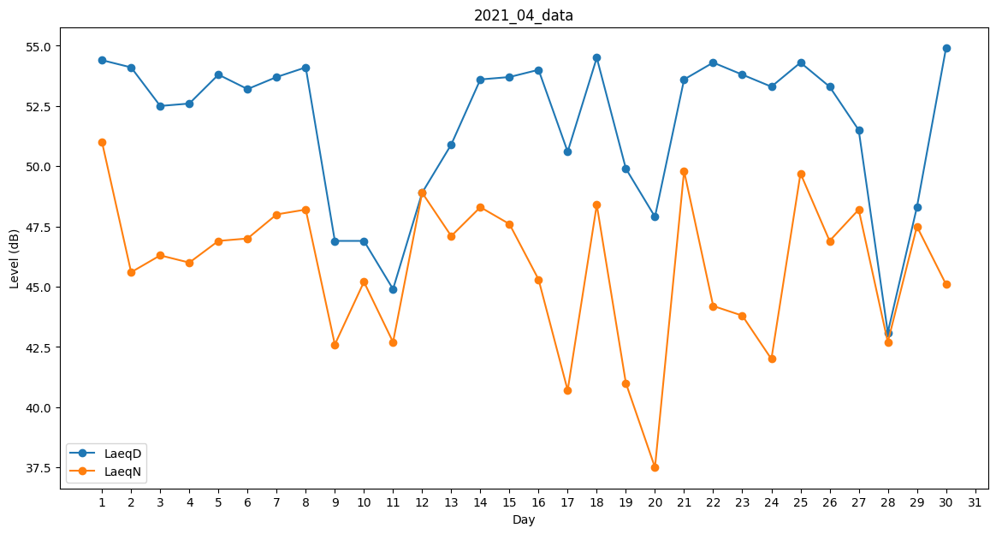
Day | LaeqD | LaeqN
1 | 54.4 | 51
2 | 54.1 | 45.6
3 | 52.5 | 46.3
4 | 52.6 | 46
5 | 53.8 | 46.9
6 | 53.2 | 47
7 | 53.7 | 48
8 | 54.1 | 48.2
9 | 46.9 | 42.6
10 | 46.9 | 45.2
11 | 44.9 | 42.7
12 | 48.9 | 48.9
13 | 50.9 | 47.1
14 | 53.6 | 48.3
15 | 53.7 | 47.6
16 | 54 | 45.3
17 | 50.6 | 40.7
18 | 54.5 | 48.4
19 | 49.9 | 41
20 | 47.9 | 37.5
21 | 53.6 | 49.8
22 | 54.3 | 44.2
23 | 53.8 | 43.8
24 | 53.3 | 42
25 | 54.3 | 49.7
26 | 53.3 | 46.9
27 | 51.5 | 48.2
28 | 43.1 | 42.7
29 | 48.3 | 47.5
30 | 54.9 | 45.1

